彰化菜單 (2)
玉美生技(股)公司 美味優質營養午餐菜單

★本公司全面使用由台灣生產豬肉★ |  |  |  |  |  |  |  |  |  |  |  |  |  |  | 新港國小三月菜單
2月28日(一) |  |  |  | 3月1日(二) |  |  |  | 3月2日(三) |  |  |  | 3月3日(四) |  |  |  | 3月4日(五)
 |  |  |  | 胚芽飯 |  |  |  | 白飯 |  |  |  | 燕麥飯 |  |  |  | 古早味雞肉飯
 |  |  |  | 栗子燒雞 |  |  |  | 洋蔥豬柳 |  |  |  | 香酥魚 |  |  |  | 壽喜燒肉片
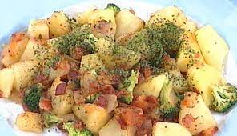
 |  |  |  | 開陽白菜(海) |  |  |  | 高麗金菇 |  |  |  | 海結滷蛋 |  |  |  | 雙花肉絲
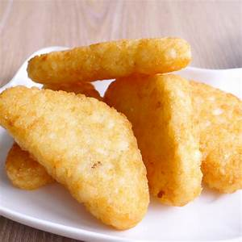
 |  |  |  | 客家小炒(豆.海) |  |  |  | 三杯雙干(豆.加) |  |  |  | 脆炒結頭(加) |  |  |  | 德式熱馬鈴薯
 |  |  |  | 深色蔬菜 |  |  |  | 淺色蔬菜 |  |  |  | 深色蔬菜 |  |  |  | 深色蔬菜
 |  |  |  | 好彩頭湯 |  |  |  | 大瓜什錦湯 |  |  |  | 酸菜粉絲湯(醃) |  |  |  | 海芽蛋花湯
 |  |  |  | 小薯餅
熱量: | 0 | 脂肪： | 0 | 熱量: | 735.3 | 脂肪： | 22.5 | 熱量: | 731.3 | 脂肪： | 22.5 | 熱量: | 739.7 | 脂肪： | 22.5 | 熱量: | 775.7 | 脂肪： | 22.5
醣類： | 0 | 蛋白質： | 0 | 醣類： | 104.5 | 蛋白質： | 28.7 | 醣類： | 103.5 | 蛋白質： | 28.7 | 醣類： | 105.5 | 蛋白質： | 28.8 | 醣類： | 113.5 | 蛋白質： | 29.8
3月7日(一) |  |  |  | 3月8日(二) |  |  |  | 3月9日(三) |  |  |  | 3月10日(四) |  |  |  | 3月11日(五)
白飯 |  |  |  | 糙米飯 |  |  |  | 白飯 |  |  |  | 胚芽米 |  |  |  | 日式烏龍麵
炸雞翅 |  |  |  | 咕咾肉 |  |  |  | 醬爆雞丁 |  |  |  | 蒜泥白肉 |  |  |  | 照燒魚柳

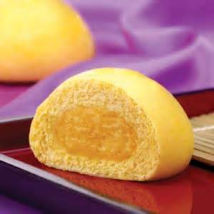
蒜茸豆腐(豆.加) |  |  |  | 刺瓜肉片 |  |  |  | 西芹黑輪(加) |  |  |  | 番茄炒蛋 |  |  |  | 白菜什錦
什錦鮮蔬煲(豆) |  |  |  | 玉米腰果 |  |  |  | 五香肉燥(豆) |  |  |  | 螞蟻上樹 |  |  |  | 奶皇包(冷)
深色蔬菜 |  |  |  | 深色蔬菜 |  |  |  | 深色蔬菜 |  |  |  | 淺色蔬菜 |  |  |  | 深色蔬菜
巧達濃湯(芡) |  |  |  | 味噌金菇湯 |  |  |  | 海帶冬瓜湯 |  |  |  | 筍香豚骨湯(醃) |  |  |  | 結頭菜湯
 |  |  |  | 海帶片
熱量: | 728.1 | 脂肪： | 22.5 | 熱量: | 750.9 | 脂肪： | 22.5 | 熱量: | 716.9 | 脂肪： | 22.5 | 熱量: | 776.1 | 脂肪： | 22.5 | 熱量: | 751.3 | 脂肪： | 22.5
醣類： | 103 | 蛋白質： | 28.4 | 醣類： | 108 | 蛋白質： | 29.1 | 醣類： | 100.5 | 蛋白質： | 28.1 | 醣類： | 113.5 | 蛋白質： | 29.9 | 醣類： | 108 | 蛋白質： | 29.2
3月14日(一) |  |  |  | 3月15日(二) |  |  |  | 3月16日(三) |  |  |  | 3月17日(四) |  |  |  | 3月18日(五)
白飯 |  |  |  | 燕麥飯 |  |  |  | 白飯 |  |  |  | 胚芽飯 |  |  |  | 肉鬆炒飯
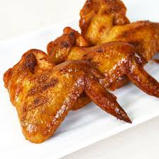
鐵板豬柳 |  |  |  | 豆乳雞 |  |  |  | 紅燒肉 |  |  |  | 糖醋魚丁 |  |  |  | 滷雞翅
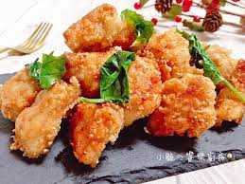
柴香冬瓜 |  |  |  | 綜合滷味(豆) |  |  |  | 什錦鮮蔬 |  |  |  | 紹子蛋 |  |  |  | 金絲捲(冷)
皮絲滷蛋 |  |  |  | 西芹肉片 |  |  |  | 醬爆干片(豆) |  |  |  | 芋香白菜 |  |  |  | 脆炒雙花(加)
深色蔬菜 |  |  |  | 淺色蔬菜 |  |  |  | 深色蔬菜 |  |  |  | 深色蔬菜 |  |  |  | 深色蔬菜
酸辣湯(豆.芡.醃) |  |  |  | 日式味噌湯 |  |  |  | 番茄蛋花湯 |  |  |  | 營養蔬菜湯 |  |  |  | 刺瓜鮮菇湯
 |  |  |  | 地瓜片
熱量: | 721.3 | 脂肪： | 22.5 | 熱量: | 724.1 | 脂肪： | 22.5 | 熱量: | 735.3 | 脂肪： | 22.5 | 熱量: | 740.1 | 脂肪： | 22.5 | 熱量: | 726.5 | 脂肪： | 22.5
醣類： | 101.5 | 蛋白質： | 28.2 | 醣類： | 102 | 蛋白質： | 28.4 | 醣類： | 104.5 | 蛋白質： | 28.7 | 醣類： | 105.5 | 蛋白質： | 28.9 | 醣類： | 102.5 | 蛋白質： | 28.5
3月21日(一) |  |  |  | 3月22日(二) |  |  |  | 3月23日(三) |  |  |  | 3月24日(四) |  |  |  | 3月25日(五)
白飯 |  |  |  | 蕎麥飯 |  |  |  | 白飯 |  |  |  | 小米飯 |  |  |  | 鐵板麵
蔥爆肉片 |  |  |  | 香酥魚片 |  |  |  | 韓式雞 |  |  |  | 岩燒肉丁 |  |  |  | 烤雞排
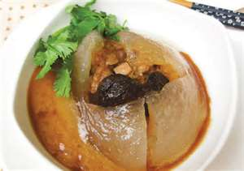
蜜汁黑干(豆) |  |  |  | 泰式打拋肉 |  |  |  | 蘿蔔什錦(加) |  |  |  | 烤翅腿 |  |  |  | 沙茶高麗菜
大瓜什錦 |  |  |  | 結頭鮮匯 |  |  |  | 醬爆鮮菇 |  |  |  | 金菇白菜 |  |  |  | 古早味肉圓(加)
淺色蔬菜 |  |  |  | 深色蔬菜 |  |  |  | 深色蔬菜 |  |  |  | 深色蔬菜 |  |  |  | 深色蔬菜
玉米濃湯(芡) |  |  |  | 榨菜粉絲湯(醃) |  |  |  | 紫菜豆腐湯(豆) |  |  |  | 冬瓜豚骨湯 |  |  |  | 土瓶蒸湯
 |  |  |  | 滷阿給
熱量: | 766.9 | 脂肪： | 22.5 | 熱量: | 739.7 | 脂肪： | 22.5 | 熱量: | 739.7 | 脂肪： | 22.5 | 熱量: | 741.2 | 脂肪： | 24 | 熱量: | 721.3 | 脂肪： | 22.5
醣類： | 111.5 | 蛋白質： | 29.6 | 醣類： | 105.5 | 蛋白質： | 28.8 | 醣類： | 105.5 | 蛋白質： | 28.8 | 醣類： | 101 | 蛋白質： | 30.3 | 醣類： | 101.5 | 蛋白質： | 28.2

3月28日(一) |  |  |  | 3月29日(二) |  |  |  | 3月30日(三) |  |  |  | 3月31日(四) |  |  |  | 4月1日(五)
白飯 |  |  |  | 小米飯 |  |  |  | 白飯 |  |  |  | 蕎麥飯
鹽水雞 |  |  |  | 蘿蔔燒肉 |  |  |  | 香酥魚柳 |  |  |  | 鮮菇燒雞
金茸粉絲 |  |  |  | 海帶三絲(豆) |  |  |  | 紅燒豆腐(豆) |  |  |  | 炒雙花
干丁炸醬(醃.豆) |  |  |  | 烤地瓜薯條 |  |  |  | 冬瓜鮮匯 |  |  |  | 日式咖哩
深色蔬菜 |  |  |  | 深色蔬菜 |  |  |  | 深色蔬菜 |  |  |  | 深色蔬菜
什錦羹湯(芡) |  |  |  | 酸菜筍條湯(醃) |  |  |  | 羅宋湯 |  |  |  | 玉米蛋花湯
 |  |  |  | 芋頭丸
熱量: | 773.7 | 脂肪： | 22.5 | 熱量: | 771.7 | 脂肪： | 22.5 | 熱量: | 726.5 | 脂肪： | 22.5 | 熱量: | 762.5 | 脂肪： | 22.5 | 熱量: | 0 | 脂肪： | 0
醣類： | 113 | 蛋白質： | 29.8 | 醣類： | 112.5 | 蛋白質： | 29.8 | 醣類： | 102.5 | 蛋白質： | 28.5 | 醣類： | 110.5 | 蛋白質： | 29.5 | 醣類： | 0 | 蛋白質： | 0

